記入例_アカウントパラメータ申込書
KDDI Message Cast
アカウントパラメータ申込書（APIプラン）_SMS
 |  |  |  |  |  |  |  |  |  |  |  | ※は必須事項です。必ずご記入ください
 |  |  |  | お申し込み年月日（半角数字）※ |  |  | 2020 | 年 | 3 | 月 | 10 | 日
 |  |  |  | サービス利用開始希望日（※1） |  |  | 2020 | 年 | 4 | 月 | 13 | 日
◇同意事例
・契約時申込書に個人情報の取り扱いの同意取得
・会員登録時に同意取得
・予約時に患者様より同意取得
・セミナー申込時に同意取得
・架電の際にお客様へSMS送信の旨を口頭で
お伝えし同意取得
・アポ確約時に口頭で同意取得
・社内職員配信の為、機器貸与時に説明、
および同意取得済み
・社内緊急連絡用なので個人情報取得に関しては
入社時同意取得
※「必須」に〇があるものは必須項目です。必ずご記入ください。 |  |  |  | （※1）ご提出いただく日から10営業日以降の日付をご記入ください。
※アカウント発行までは概ね6~10営業日かかります。 |  |  |  | （※1）サービス利用開始希望日は開通日を約束するものではございません。
※不備等ありましたら差戻しさせていただくことがありますのでご注意ください。
■同意取得方法 |  | 必須
同意取得方法 |  | ○ | メッセージ配信を行う際に配信先ユーザーへ同意取得された方法を下記①②よりそれぞれご選択ください。
 |  |  | 契約時 |  | 書面
①②でその他を選択された場合は 記載ください。 |  |  | ①②でその他を選択された場合は記入例の文面事例を参考に記載ください。（自由記述）
■最大配信数 |  | 必須
1時間あたりの最大配信数（半角数字） |  | ○ | 1時間あたりの最大配信数をご記入ください
■接続先IPアドレス |  | 必須
接続元IPアドレス |  | ○ | 接続元IPアドレスをご記入ください。 |  | 192.168.0.x
■SMSパラメータ情報
SMS配信結果通知の利用 |  | ○ | SMS配信結果を通知します。 |  | 利用しない
利用するを選択された場合は、【別紙】SMS結果通知先設定申込書（APIプラン）へ必要事項の記入を別途お願いいたします。
■アカウント発行
1契約にて複数の送信元表示番号を登録可能です。
送信元表示番号発行数 |  | ○ | 6番号以上を希望の場合は営業へ相談ください。 |  | 2
1番号目 |  | 必須 | 詳細 |  | 記入欄 ハイフン不可
配信先 |  | ○ | 弊社サービス会員向け
利用用途（具体的に） |  | ○ | 住所が古く、郵送物が返送されたお客様に対し、住所変更依頼を通知
想定月間配信数 |  | ○ | 1000通
送信元表示番号（数字10-11桁） ハイフンは省いてください |  | ○ | docomo、au、楽天モバイルは記載いただく番号が採用されるため、電話がつながる有効な番号をご記入ください。 ”070,080,090”から始まる”番号は設定できません。（03～等の固定番号,050,0800,0120は設定可能） |  | 03*******
有料オプションサービス
SoftBank送信元表示番号オプション |  | ○ | Softbank端末向けの送信元表示番号は251000が固定値となりますが、本オプションをお申込いただくことで他キャリアと同じ送信元表示番号でご利用いただけるオプションとなります。 ※1番号ごとに月額料金が発生します。 ※発行まで12～22営業日かかります。 |  | 申込まない | ”070,080,090”から始まる番号は設定できません。 （03～等の固定番号,050,0800,0120は設定可能）
 | SoftBankの企業審査のため、以下の情報が必要となります。 審査の結果、不適合と判断される可能性がございますが、審査基準は非開示とさせていただきます。
 | 企業様HP URL | ○ | ご契約企業様のHPのURLをご記入ください
 | SMS配信対象サービス名 | ○ | SMSを配信される対象のサービス名をご記入ください
 | 該当サービスURL | ○ | 上記サービスのURLをご記入ください。
050番号オプション |  | ○ | 送信専用番号として050番号をKDDI側で発行し表示番号に設定します。ご利用の場合は1番号ごとに月額料金が発生します。SoftBankは251000が固定値となります。適用する場合、SoftBank送信元表示番号オプションの申込が必要となります。 |  | 申込まない
共通番号 |  | ○ | docomo、au、SoftBank、楽天モバイルの送信元表示番号を「共通番号」として0005＋数字6桁の番号で統一することができます。番号のご指定は不可となります。 ※発行まで18～28営業日かかります。 ※共通番号の最低利用期間は6ヶ月になります。最低利用期間中の解約はできません。 ※お申し込みいただく場合、オプション情報シートの記載が必要となります。 |  | 申込まない
双方向SMS |  | ○ | お客様からSMS経由での返答を受信することができます。 ご利用いただくには共通番号のご利用が必要となります。 |  | 申込む
双方向SMS受信通知先（※2） |  | ○ | 受信通知先URLをご記入ください。 SMS配信結果通知先と同じURLでも登録できます。 |  | https://*****.*****
2番号目 |  | 必須 | 詳細 |  | 記入欄 ハイフン不可
利用用途 |  | ○ | 住所が古く、郵送物が返送されたお客様に対し、住所変更依頼を通知
想定月間配信数 |  | ○ | 1000通
送信元表示番号（数字10-11桁） |  | ○ | docomo、au、楽天モバイルは記載いただく番号が採用されるため、電話がつながる有効な番号をご記入ください。 ”070,080,090”から始まる”番号は設定できません。（03～等の固定番号,050,0800,0120は設定可能） |  | 03*******
有料オプションサービス
SoftBank送信元表示番号オプション |  | ○ | Softbank端末向けの送信元表示番号は251000が固定値となりますが、本オプションをお申込いただくことで他キャリアと同じ送信元表示番号でご利用いただけるオプションとなります。 ※1番号ごとに月額料金が発生します。 ※発行まで12～22営業日かかります。 |  | 申込む | 03*******
 | SoftBankの企業審査のため、以下の情報が必要となります。 審査の結果、不適合と判断される可能性がございますが、審査基準は非開示とさせていただきます。
 | 企業様HP URL | ○ | ご契約企業様のHPのURLをご記入ください |  | https://biz.kddi.com/service/network/?cid=0y2310001-kd&yclid=YSS.1001277865.EAIaIQobChMI0Obw17ythgMVk24PAh3sWAb3EAAYASAAEgLz1PD_BwE
 | SMS配信対象サービス名 | ○ | SMSを配信される対象のサービス名をご記入ください |  | KDDI Message Cast
 | 該当サービスURL | ○ | 上記サービスのURLをご記入ください。 |  | https://sms.supership.jp/
050番号オプション |  | ○ | 送信専用番号として050番号をKDDI側で発行し表示番号に設定します。ご利用の場合は1番号ごとに月額料金が発生します。SoftBankは251000が固定値となります。適用する場合、SoftBank送信元表示番号オプションの申込が必要となります。 |  | 申込まない
共通番号 |  | ○ | docomo、au、SoftBank、楽天モバイルの送信元表示番号を「共通番号」として0005＋数字6桁の番号で統一することができます。番号のご指定は不可となります。 ※発行まで18～28営業日かかります。 ※共通番号の最低利用期間は6ヶ月になります。最低利用期間中の解約はできません。 ※お申し込みいただく場合、オプション情報シートの記載が必要となります。 |  | 申込まない
双方向SMS |  | ○ | お客様からSMS経由での返答を受信することができます。 ご利用いただくには共通番号のご利用が必要となります。 |  | 申込まない
双方向SMS受信通知先（※2） |  | ○ | 受信通知先URLをご記入ください。 SMS配信結果通知先と同じURLでも登録できます。
3番号目 |  | 必須 | 詳細 |  | 記入欄 ハイフン不可
配信先 |  | ○ | 誰宛てに配信するのか対象者をご記入ください
利用用途（具体的に） |  | ○ | 利用用途を具体的にご記入ください
想定月間配信数 |  | ○ | 送信元表示番号毎の想定月間配信数をご記入ください
送信元表示番号（数字10-11桁） ハイフンは省いてください |  | ○ | docomo、au、楽天モバイルは記載いただく番号が採用されるため、電話がつながる有効な番号をご記入ください。 ”070,080,090”から始まる”番号は設定できません。（03～等の固定番号,050,0800,0120は設定可能） |  | ”070,080,090”から始まる番号は設定できません。 （03～等の固定番号,050,0800,0120は設定可能）
有料オプションサービス
SoftBank送信元表示番号オプション |  | ○ | 専用の番号を付与することが可能です。ご利用の場合は月額料金が発生します。お申し込みいただく場合、アカウント発行日にプラスして15営業日かかります。 |  | 申込まない
050番号オプション |  | ○ | 送信専用番号として050番号をKDDI側で発行し表示番号に設定します。ご利用の場合は1番号ごとに月額料金が発生します。SoftBankは251000が固定値となります。 |  | 申込まない
共通番号 |  | ○ | docomo、au、SoftBank、楽天モバイルの送信元表示番号を「共通番号」として0005＋数字6桁の番号で統一することができます。番号のご指定は不可となります。 ※お申し込みいただく場合、発行まで18～28営業日かかります。 |  | 申込まない
双方向SMS |  | ○ | お客様からSMS経由での返答を受信することができます。 ご利用いただくには共通番号のご利用が必要となります。 |  | 申込む
双方向SMS受信通知先（※2） |  | ○ | 受信通知先URLをご記入ください。 SMS配信結果通知先と同じURLでも登録できます。
4番号目 |  | 必須 | 詳細 |  | 記入欄 ハイフン不可
配信先 |  | ○ | 誰宛てに配信するのか対象者をご記入ください
利用用途（具体的に） |  | ○ | 利用用途を具体的にご記入ください
想定月間配信数 |  | ○ | 送信元表示番号毎の想定月間配信数をご記入ください
送信元表示番号（数字10-11桁） ハイフンは省いてください |  | ○ | docomo、au、楽天モバイルは記載いただく番号が採用されるため、電話がつながる有効な番号をご記入ください。 ”070,080,090”から始まる”番号は設定できません。（03～等の固定番号,050,0800,0120は設定可能） |  | ”070,080,090”から始まる番号は設定できません。 （03～等の固定番号,050,0800,0120は設定可能）
有料オプションサービス
SoftBank送信元表示番号オプション |  | ○ | 専用の番号を付与することが可能です。ご利用の場合は月額料金が発生します。お申し込みいただく場合、アカウント発行日にプラスして15営業日かかります。 |  | 申込まない
050番号オプション |  | ○ | 送信専用番号として050番号をKDDI側で発行し表示番号に設定します。ご利用の場合は1番号ごとに月額料金が発生します。SoftBankは251000が固定値となります。 |  | 申込まない
共通番号 |  | ○ | docomo、au、SoftBank、楽天モバイルの送信元表示番号を「共通番号」として0005＋数字6桁の番号で統一することができます。番号のご指定は不可となります。 ※お申し込みいただく場合、発行まで18～28営業日かかります。 |  | 申込む
双方向SMS |  | ○ | お客様からSMS経由での返答を受信することができます。 ご利用いただくには共通番号のご利用が必要となります。 |  | 申込まない
双方向SMS受信通知先（※2） |  | ○ | 受信通知先URLをご記入ください。 SMS配信結果通知先と同じURLでも登録できます。
5番号目 |  | 必須 | 詳細 |  | 記入欄 ハイフン不可
配信先 |  | ○ | 誰宛てに配信するのか対象者をご記入ください
利用用途（具体的に） |  | ○ | 利用用途を具体的にご記入ください
想定月間配信数 |  | ○ | 送信元表示番号毎の想定月間配信数をご記入ください
送信元表示番号（数字10-11桁） ハイフンは省いてください |  | ○ | docomo、au、楽天モバイルは記載いただく番号が採用されるため、電話がつながる有効な番号をご記入ください。 ”070,080,090”から始まる”番号は設定できません。（03～等の固定番号,050,0800,0120は設定可能） |  | ”070,080,090”から始まる番号は設定できません。 （03～等の固定番号,050,0800,0120は設定可能）
有料オプションサービス
SoftBank送信元表示番号オプション |  | ○ | 専用の番号を付与することが可能です。ご利用の場合は月額料金が発生します。お申し込みいただく場合、アカウント発行日にプラスして15営業日かかります。 |  | 申込まない
050番号オプション |  | ○ | 送信専用番号として050番号をKDDI側で発行し表示番号に設定します。ご利用の場合は1番号ごとに月額料金が発生します。SoftBankは251000が固定値となります。 |  | 申込まない
共通番号 |  | ○ | docomo、au、SoftBank、楽天モバイルの送信元表示番号を「共通番号」として0005＋数字6桁の番号で統一することができます。番号のご指定は不可となります。 ※お申し込みいただく場合、発行まで18～28営業日かかります。 |  | 申込む
双方向SMS |  | ○ | お客様からSMS経由での返答を受信することができます。 ご利用いただくには共通番号のご利用が必要となります。 |  | 申込む
双方向SMS受信通知先（※2） |  | ○ | 受信通知先URLをご記入ください。 SMS配信結果通知先と同じURLでも登録できます。
■弊社記入欄 |  | 必須 | 詳細 |  | 記入欄
botid（半角英数字のみ）※変更不可 |  | ○ | APIリクエスト時に利用します。 |  | 弊社にて記載いたします。
利用TPS |  | ○ |  |  | 弊社にて記載いたします。

■備考欄

オプション情報シート
KDDI Message Cast
オプション情報シート

※アカウントパラメータ申込書で「共通番号」を「申込む」を選択いただいている場合はこちらのシートに必要番号分の情報を記載してください。 |  |  | ※キャリア共通番号（SC）サイト掲載について
※「必須」に〇があるものは必須項目です。必ずご記入ください。 |  |  | ご契約いただいた共通番号、企業名をキャリアサイトへ掲載させていただきます。
※不備等ありましたら差戻しさせていただくことがありますのでご注意ください。 |  |  | 掲載イメージは以下となります。
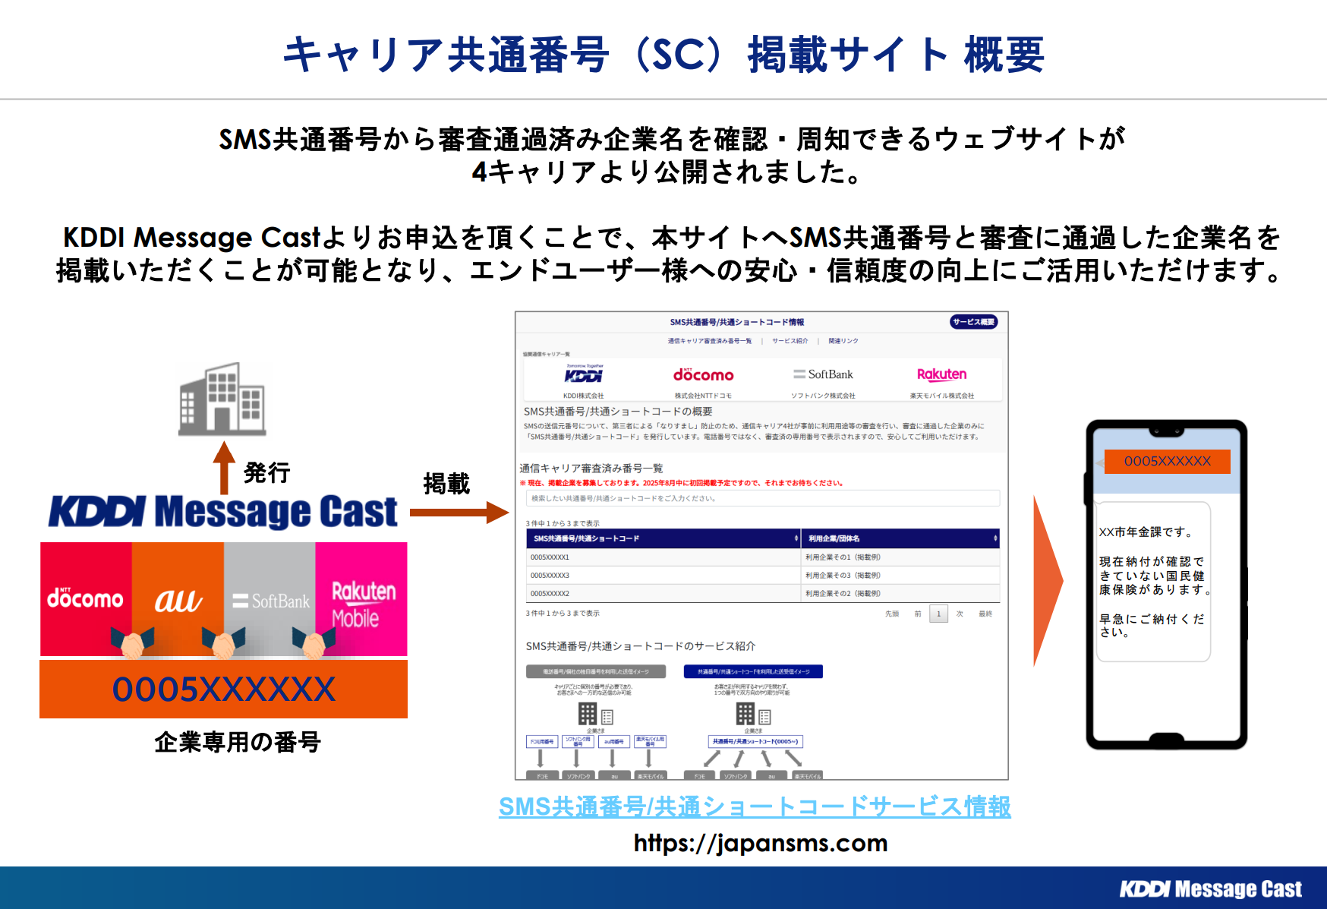
■共通番号
共通番号発行数 | ○ | 6番号以上を希望の場合は営業へ相談ください。
1番号目
1時間あたりの最大配信数 | ○ | 1時間あたりの最大配信数をご記入ください
企業様HP URL | ○ | ご契約企業様のHPのURLをご記入ください
企業様会社概要URL | ○ | ご利用企業様の会社概要ページURLをご記入ください
企業様該当サービスURL | ○ | 共通番号を利用するサービスのURLをご記入ください
*キャリア共通番号（SC）サイト掲載 | ○ | キャリア共通番号サイト掲載有無をご選択ください
*サイト掲載時のサービス名 |  | キャリア共通番号サイト掲載に記載するサービス名をご記入ください
2番号目
1時間あたりの最大配信数 | ○ | 1時間あたりの最大配信数をご記入ください
企業様HP URL | ○ | ご契約企業様のHPのURLをご記入ください
企業様会社概要URL | ○ | ご利用企業様の会社概要ページURLをご記入ください
企業様該当サービスURL | ○ | 共通番号を利用するサービスのURLをご記入ください
*キャリア共通番号（SC）サイト掲載 | ○ | キャリア共通番号サイト掲載有無をご選択ください
*サイト掲載時のサービス名 |  | キャリア共通番号サイト掲載に記載するサービス名をご記入ください
3番号目
1時間あたりの最大配信数 | ○ | 1時間あたりの最大配信数をご記入ください
企業様HP URL | ○ | ご契約企業様のHPのURLをご記入ください
企業様会社概要URL | ○ | ご利用企業様の会社概要ページURLをご記入ください
企業様該当サービスURL | ○ | 共通番号を利用するサービスのURLをご記入ください
SMS共通番号/共通ショートコードサービス情報
*キャリア共通番号（SC）サイト掲載 | ○ | キャリア共通番号サイト掲載有無をご選択ください
*サイト掲載時のサービス名 |  | キャリア共通番号サイト掲載に記載するサービス名をご記入ください
4番号目
1時間あたりの最大配信数 | ○ | 1時間あたりの最大配信数をご記入ください
企業様HP URL | ○ | ご契約企業様のHPのURLをご記入ください
企業様会社概要URL | ○ | ご利用企業様の会社概要ページURLをご記入ください
企業様該当サービスURL | ○ | 共通番号を利用するサービスのURLをご記入ください
*キャリア共通番号（SC）サイト掲載 | ○ | キャリア共通番号サイト掲載有無をご選択ください
*サイト掲載時のサービス名 |  | キャリア共通番号サイト掲載に記載するサービス名をご記入ください
5番号目
1時間あたりの最大配信数 | ○ | 1時間あたりの最大配信数をご記入ください
企業様HP URL | ○ | ご契約企業様のHPのURLをご記入ください
企業様会社概要URL | ○ | ご利用企業様の会社概要ページURLをご記入ください
企業様該当サービスURL | ○ | 共通番号を利用するサービスのURLをご記入ください
*キャリア共通番号（SC）サイト掲載 | ○ | キャリア共通番号サイト掲載有無をご選択ください
*サイト掲載時のサービス名 |  | キャリア共通番号サイト掲載に記載するサービス名をご記入ください
■備考欄

